关系图
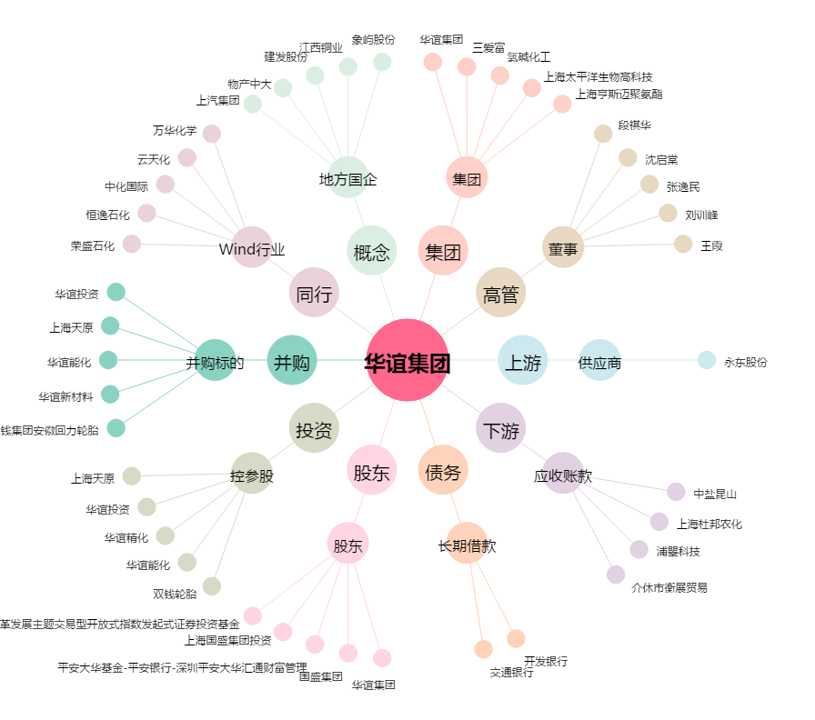
华谊集团[600623.SH] - 关系概览图

